Sheet1
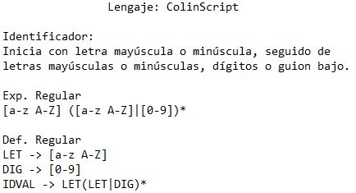
a | b | c | d | e | f | g | h | i | j | k | l | m | n | o | p | q | r | s | t | u | v | w | x | y | z | A | B | C | D | E | F | G | H | I | J | K | L | M | N | O | P | Q | R | S | T | U | V | W | X | Y | Z | 0 | 1 | 2 | 3 | 4 | 5 | 6 | 7 | 8 | 9 | _ | FDC | CAT
2 | 2 | 2 | 2 | 2 | 2 | 2 | 2 | 2 | 2 | 2 | 2 | 2 | 2 | 2 | 2 | 2 | 2 | 2 | 2 | 2 | 2 | 2 | 2 | 2 | 2 | 2 | 2 | 2 | 2 | 2 | 2 | 2 | 2 | 2 | 2 | 2 | 2 | 2 | 2 | 2 | 2 | 2 | 2 | 2 | 2 | 2 | 2 | 2 | 2 | 2 | 2 | 4 | 4 | 4 | 4 | 4 | 4 | 4 | 4 | 4 | 4 | 4
2 | 2 | 2 | 2 | 2 | 2 | 2 | 2 | 2 | 2 | 2 | 2 | 2 | 2 | 2 | 2 | 2 | 2 | 2 | 2 | 2 | 2 | 2 | 2 | 2 | 2 | 2 | 2 | 2 | 2 | 2 | 2 | 2 | 2 | 2 | 2 | 2 | 2 | 2 | 2 | 2 | 2 | 2 | 2 | 2 | 2 | 2 | 2 | 2 | 2 | 2 | 2 | 2 | 2 | 2 | 2 | 2 | 2 | 2 | 2 | 2 | 2 | 2
 |  |  |  |  |  |  |  |  |  |  |  |  |  |  |  |  |  |  |  |  |  |  |  |  |  |  |  |  |  |  |  |  |  |  |  |  |  |  |  |  |  |  |  |  |  |  |  |  |  |  |  |  |  |  |  |  |  |  |  |  |  |  | ACEPTA | ID VALIDO
4 | 4 | 4 | 4 | 4 | 4 | 4 | 4 | 4 | 4 | 4 | 4 | 4 | 4 | 4 | 4 | 4 | 4 | 4 | 4 | 4 | 4 | 4 | 4 | 4 | 4 | 4 | 4 | 4 | 4 | 4 | 4 | 4 | 4 | 4 | 4 | 4 | 4 | 4 | 4 | 4 | 4 | 4 | 4 | 4 | 4 | 4 | 4 | 4 | 4 | 4 | 4 | 4 | 4 | 4 | 4 | 4 | 4 | 4 | 4 | 4 | 4 | 4 |  | ID NO VALIDO

